Wstęp
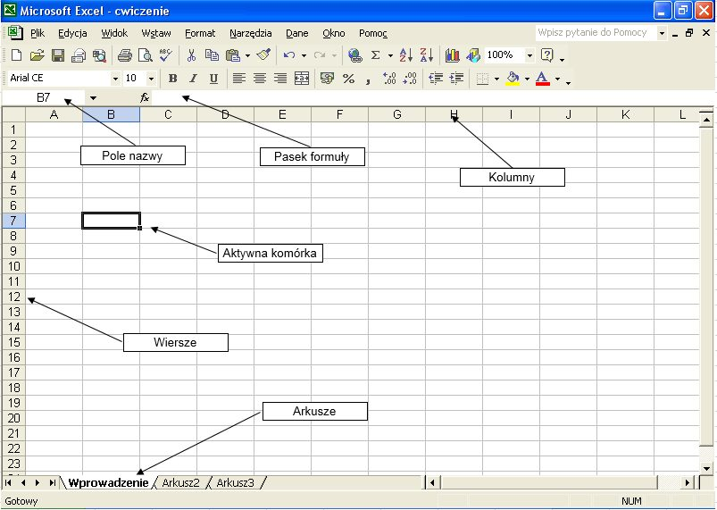
Błąd | Wyjaśnienie
Błąd ##### | Program Excel wyświetla komunikat o tym błędzie, jeśli kolumna jest za wąska, aby mogły zostać wyświetlone wszystkie znaki w komórce - należy dostosować szerokość kolumny
Błąd #DZIEL/0! | Program Excel wyświetla komunikat o tym błędzie, jeśli liczba jest dzielona przez zero (0) lub przez wartość z pustej komórki.
Błąd #N/D | Program Excel wyświetla komunikat o tym błędzie, jeśli wartość jest niedostępna dla funkcji lub formuły.
Błąd #NAZWA? | Ten błąd występuje wtedy, gdy program Excel nie rozpoznaje tekstu w formule. Przykładem może być błąd w nazwie zakresu lub funkcji.
Błąd #ZERO! | Ten błąd występuje wtedy, gdy przy szukaniu przecięcia zakresy nie nachodzą na siebie
Błąd #LICZBA! | Program Excel wyświetla komunikat o tym błędzie, jeśli formuła lub funkcja zawiera nieprawidłowe wartości liczbowe.
Błąd #ADR! | Program Excel wyświetla komunikat o tym błędzie, jeśli odwołanie do komórki jest nieprawidłowe, np. usunięto komórki, do których odwołują się inne formuły albo wklejono przenoszone komórki do komórek, do których odwołują się inne formuły
Błąd #ARG! | Program Excel może wyświetlać komunikat o tym błędzie, jeśli formuła odwołuje się do komórek zawierających dane różnego typu. Jeśli sprawdzanie błędów w formułach jest włączone, wyświetlana jest etykietka ekranowa z komunikatem „Nieprawidłowy typ danych wartości użytej w formule”. Aby rozwiązać ten problem zwykle wystarczy wprowadzić drobne zmiany w formule.

Zadanie 2
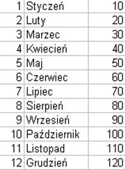
1. Wprowadzić w komórkach jak na rysunku poniżej następujące serie danych (wykorzystać funkcję "Wypełnij")
2. Zaznaczyć wprowadzony blok komórek, a następnie skopiować do arkusza Zadanie 1 poniiżej utworzonej tabelki

Zadanie 3
Adresowanie:
Można wyróżnić trzy rodzaje adresów:
Adresy względne. Adres typu A1 jest wskazaniem innej komórki, gdzie jako punkt odniesienia służy komórka zawierająca formułę.
Adresy bezwzględne. Adres typu $A$1 jest wskazaniem komórki ściśle określającym miejsce w arkuszu, gdzie ona się znajduje. Adres bezwzględny oznacza się przez dodanie znaku dolara przed literą kolumny i liczbą wiersza.
Adresy mieszane. Adres typu A$1 lub $A1 jest adresem komórki łączącym wskazanie ściśle określonej kolumny lub wiersza ze względnym wskazaniem wiersza lub kolumny.
Aby zmienić rodzaj adresu np. w formule można naciskać klawisz F4. Po każdym wciśnięciu adres będzie zmieniał się cyklicznie: względny, bezwzględny i mieszany.
Istnieje możliwość odwoływania się do danych z innych arkuszy tego samego skoroszytu. Poniżej przykładowa składnia odwołania do komórki w innym arkuszu: Arkusz2!A1
Wykrzyknik oddziela adres arkusza od adresu komórki. Jeśli nazwa arkusza zawiera spacje, należy wprowadzić adres całego arkusza w pojedynczym cudzysłowie prostym, np. =’Raport 2003’!A1.
 |  |  |  | Razem >= 2000 zł premia: |  | 20%
 |  |  |  | Razem < 2000 zł premia: |  | 10%
 |  |  |  | Podatek: |  | 19%

 | Wartość sprzedaży w I kwartale
Pracownik | Styczeń | Luty | Marzec | Razem | Płaca zasadnicza | Premia | Płaca brutto | Płaca netto
Koniuszko Marian | 990 | 458 | 744 |  | 1100
Żydkiewicz Jacek | 865 | 687 | 459 |  | 1200
Anioł Stanisław | 586 | 445 | 754 |  | 1522
Balcerek Józef | 870 | 445 | 832 |  | 1340
Kotek Zygmunt | 699 | 755 | 745 |  | 1020
Winnicki Jan | 502 | 489 | 733 |  | 1260
 |  |  |  |  | Minimalna płaca netto:
 |  |  |  |  | Maksymalna płaca netto:
 |  |  |  |  | Średnia

Funkcje i formatowanie komórek
Zad 1. Sformatować wartości w bloku komórek B7 : I12 wprowadzając format Walutowy z dwoma miejscami po przecinku (waluta złoty). Wprowadzić takie samo formatowanie w bloku komórek I13 : I15. Rys. po prawej.
Zad 2. Dopasować wielkość komórek tak aby nagłówek tabeli wyglądał jak na rysunku poniżej (A6 : I6).
Zad 3. Dopasować wielkość komórek A7 : A12 tak aby wartości mieściły się w komórkach.
Zad 4. W komórkach A6 : I6 wprowadzić podwójne podkreślenie i wypełnić je kolorem żółtym.
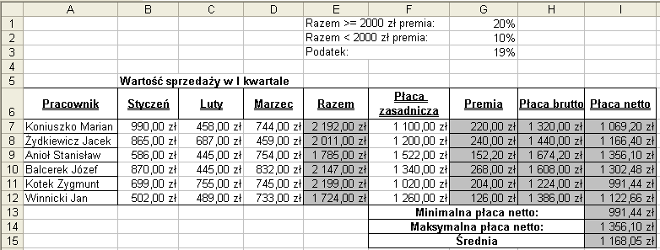

Zad 5. Scalić komórki E1 : F1, E2 : F2 oraz E3 : F3, tekst powinien być wyrównany do lewej krawędzi.
Zad 6. Scalić komórki B5 : D5, F13 : H13, F14 : H14 oraz F15 : H15, tekst powinien być wyrównany do środka.
Zad 7. W szare pola wpisać odpowiednie formuły, które wyliczą potrzebne dane.
Razem: suma dochodów za poszczególne miesiące (zakres komórek E7 : E12);
Premia: w zależności od wartości sprzedaży poszczególnych pracowników premia przyznawana będzie w następujący sposób: 20% premii /G1/od płacy zasadniczej, jeżeli pracownik osiągnął wartość sprzedaży za trzy miesiące większą lub równą 2000 zł, jeżeli wartość ta była mniejsza niż 2000 zł pracownik dostaje tylko 10% premii /G2/ /do obliczeń należy wykorzystać funkcję JEŻELI i adresowanie bezwzględne/.
Płaca brutto: suma płacy zasadniczej i premii;
Płaca netto: płaca brutto pomniejszona o podatek;
Zad 8. W komórce I13 wprowadzić formułę pozwalającą obliczyć minimalną płacę netto (I7 : I12).
Zad 9. W komórce I14 wprowadzić formułę pozwalającą obliczyć maksymalną płacę netto (I7 : I12).
Zad 10. W komórce I15 wprowadzić formułę pozwalającą obliczyć średnią z zakresu komórek I7 : I12.
Zad 11. Wprowadzić obramowanie jak na rysunku powyżej /zwrócić uwagę, że nie wszystkie zakresy komórek posiadają linie siatki/.
Zad 12. Wstawić pusty wiersz pomiędzy wierszami 4 i 5.
Zad 13. W komórce F17 wprowadzić formułę, która obliczy ile jest wierszy w komórkach F8 : F16 /ILE.WIERSZY/.
Zad 14. W komórce F18 wprowadzić formułę, która obliczy ile jest liczb w komórkach F7 : F13 /ILE.LICZB/.
Zad 15. W komórce F19 wprowadzić formułę, która obliczy ile jest liczb większych od 1200 w komórkach F8 : F16 /LICZ.JEŻELI/.

Zadanie 5
Zad. 1 WYKORZYSTANIE FUNKCJI LICZ.JEŻELI
Oblicz liczbę komórek we wskazanym zakresie spełniających podane kryteria (wartość do porównań)

Składnia funkcji :
 | =LICZ.JEŻELI(ZAKRES1:ZAKRES2;"wartość do porównań")
np. :
 | =LICZ.JEŻELI(ADRES1:ADRES2;"=6")
 | =LICZ.JEŻELI(ADRES1:ADRES2;"wzorowe")

Lp | Nazwisko | Imię | zachowanie | j. Polski | j. Angielski | j. Francuski | j. Niemiecki | WOS | matematyka | finanse | rachunkowość | ekonomika | wf | praktyka | religia | celujących | bardzo dobrych | dobrych | dostatecznych | miernych | niedostatecznych
1 | Nowak | Agnieszka | wzorowe | 4 | 4 |  |  | 5 | 4 | 5 | 5 | 5 | zw | 6 | 6
2 | Kowalska | Jolanta | wzorowe | 4 |  | 2 |  | 5 | 4 | 5 | 5 | 5 | 5 | 5 | 5
3 | Kaczmarek | Julita | poprawne | 3 | 4 |  | 2 | 5 | 4 | 5 | 5 | 5 | 3 | 5 | 6
4 | Nowicka | Paulina | nieodpowiednie | 3 |  |  | 3 | 5 | 4 | 5 | 5 | 5 | 5 | 6 | 4
5 | Kaczor | Waldemar | dobre | 3 |  |  | 6 | 5 | 4 | 5 | 5 | 5 | 6 | 6 | 5
6 | Wiśniewska | Danuta | dobre | 5 |  | 5 |  | 5 | 4 | 5 | 5 | 5 | 4 | 5 | 5
7 | Gruba | Anna | dobre | 4 |  |  | 6 | 5 | 4 | 5 | 5 | 5 | 3 | 4 | 4
8 | Długi | Stanisław | dobre | 4 | 3 |  |  | 5 | 4 | 5 | 5 | 5 | 3 | 6 | 6
 | wzorowych
 | dobrych
 | poprawnych
 | nieodpowiednich

Zad. 2 FUNKCJE ILE.NIEPUSTYCH, LICZ.PUSTE, LICZ.JEŻELI

Wprowadź poniżej tabelkę jak na rys. i obok policz wartości stosując odpowiednie funkcje.

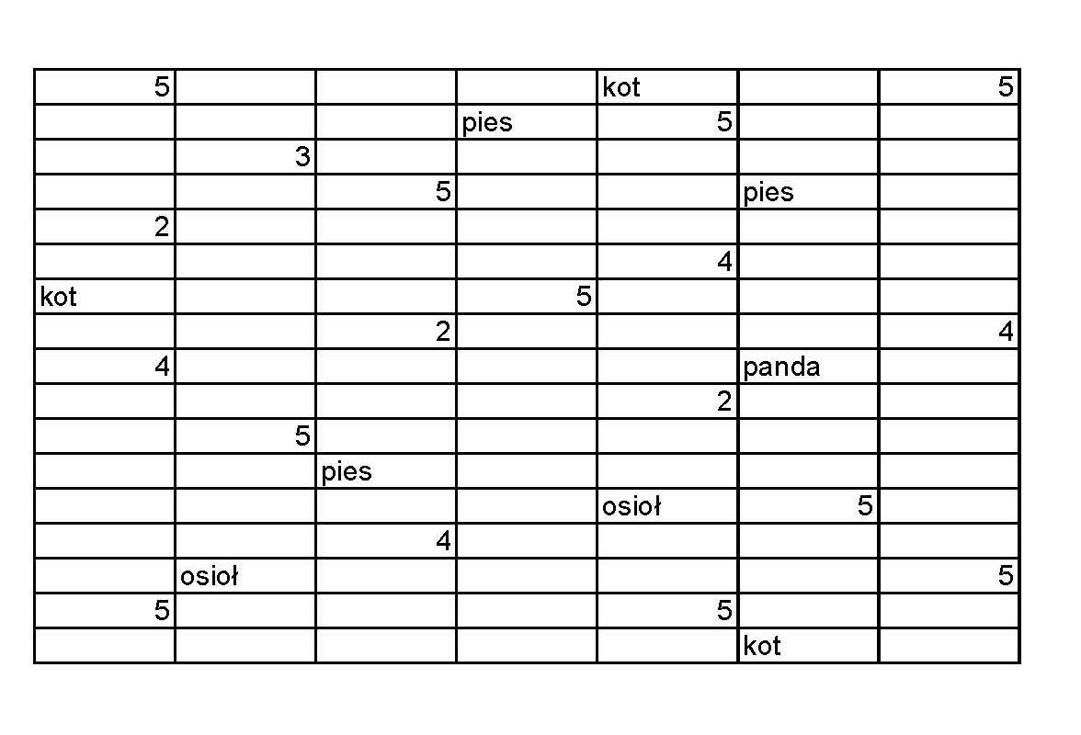

liczba niepustych komórek :
liczba pustych komórek :
ile razy występuje liczba 5:
ile razy występuje słowo "kot":

Zadanie 6
Zad. 1 FUNKCJA ORAZ (ORAZ(wartość_logiczna_1;wartość_logiczna_2;...) |  |  |  | Zad. 2 FUNKCJA LUB (LUB(wartość_logiczna_1;wartość_logiczna_2;...)
Handlowcom pewnej firmy, którzy sprzedali 50 sztuk oferowanego przez firmę wyrobu i nie są pracownikami na stażu (czyli pracują dłużej niż trzy miesiące) przysługuje nagroda wysokości 500 zł. Należy utworzyć zestawienie pracowników i w kolumnie Nagroda przyznać nagrodę tym, którzy spełnili warunek postawiony przez firmę (ma się wyświetlać słowo TAK, lub NIE).
Pewna firma ogłosiła, że będzie sponsorem wyjazdu na letnie wakacje dla dzieci, które uzyskały na koniec semestru ocenę 6 z matematyki lub 5 fizyki. Należy utworzyć zestawienie dzieci ze sponsorowanymi wakacjami. W kolumnie Sponsorowane wakacje należy wyświetlić informację TAK dla dzieci, które spełniły warunek firmy, a dla dzieci, które go nie spełniły informację NIE.

Przykład : =JEŻELI(ORAZ(wartość_logiczna_1;wartość_logiczna_2);prawda;fałsz) |  |  |  | Przykład : =JEŻELI(LUB(wartość_logiczna_1;wartość_logiczna_2);prawda;fałsz)

Pracownik | Miesiąc pracy | Ilośc sprzedanych sztuk | Nagroda |  | Nazwisko | rel | j.pol | j.ang | j.ros | mat | hist | geog | biol | fiz | chem | el.inf | PO | WF | Sponsorowane wakacje
Stachyra | 2 | 30 |  |  | A. Abacki | 2 | 5 | 6 | 2 | 3 | 2 | 4 | 6 | 2 | 1 | 6 | 2 | 3
Kubów | 6 | 55 |  |  | B. Babacka | 4 | 4 | 3 | 2 | 4 | 6 | 6 | 4 | 3 | 5 | 2 | 3 | 2
Zembik | 3 | 60 |  |  | C. Cabacki | 4 | 5 | 1 | 1 | 6 | 2 | 6 | 2 | 5 | 5 | 2 | 4 | 6
Zubowski | 8 | 30 |  |  | D. Dabacka | 4 | 3 | 1 | 6 | 5 | 3 | 2 | 3 | 6 | 2 | 3 | 3 | 2
Szymański | 5 | 72 |  |  | E. Ebacka | 3 | 4 | 5 | 1 | 4 | 1 | 3 | 6 | 4 | 1 | 4 | 1 | 4
Gęborys | 7 | 50 |  |  | F.Fabacka | 3 | 3 | 5 | 5 | 6 | 6 | 3 | 4 | 4 | 6 | 5 | 1 | 4
Król | 1 | 25 |  |  | G.Gabacki | 6 | 1 | 5 | 4 | 3 | 5 | 2 | 4 | 6 | 3 | 2 | 4 | 6
Kiełpiński | 4 | 60 |  |  | H.Habacki | 2 | 2 | 1 | 2 | 2 | 4 | 4 | 5 | 1 | 5 | 4 | 5 | 4
Warda | 10 | 75 |  |  | K.Kabacki | 3 | 1 | 2 | 2 | 2 | 2 | 1 | 6 | 3 | 4 | 4 | 5 | 4
Gawęda | 4 | 44 |  |  | L. Labacka | 2 | 4 | 6 | 1 | 6 | 1 | 5 | 5 | 6 | 3 | 4 | 4 | 1
Witkowski | 2 | 50 |  |  | M. Mabacki | 6 | 1 | 3 | 2 | 2 | 6 | 5 | 6 | 6 | 2 | 6 | 1 | 4
Sowińska | 8 | 49 |  |  | N. Nabacka | 6 | 4 | 4 | 6 | 6 | 3 | 6 | 6 | 4 | 1 | 2 | 2 | 6
Kowalik | 5 | 51 |  |  | P. Pabacki | 1 | 5 | 1 | 5 | 5 | 4 | 6 | 4 | 1 | 4 | 1 | 2 | 4
Rega | 2 | 35 |  |  | R. Rabacki | 6 | 5 | 1 | 1 | 1 | 5 | 3 | 1 | 6 | 4 | 1 | 5 | 1
Tułajew | 4 | 63 |  |  | S. Sabacka | 6 | 3 | 3 | 5 | 5 | 6 | 2 | 5 | 1 | 6 | 4 | 5 | 2
Nowak | 5 | 48 |  |  | T. Tabacki | 5 | 1 | 6 | 3 | 6 | 4 | 2 | 3 | 1 | 3 | 2 | 4 | 4
Czerniak | 1 | 25 |  |  | U. Ubacka | 3 | 6 | 5 | 1 | 4 | 3 | 5 | 5 | 1 | 6 | 4 | 1 | 6
Gąbka | 9 | 78 |  |  | W. Wabacki | 4 | 3 | 6 | 4 | 2 | 3 | 6 | 2 | 2 | 5 | 4 | 6 | 1
Lenart | 10 | 56 |  |  | Z. Zabacka | 3 | 3 | 6 | 3 | 5 | 2 | 4 | 2 | 1 | 3 | 1 | 5 | 6
Rzetelski | 13 | 80 |  |  | Ż. Żabacki | 4 | 2 | 4 | 3 | 5 | 1 | 4 | 2 | 2 | 1 | 1 | 2 | 1
Rodzik | 5 | 39
Świętochowski | 8 | 33
Tera | 3 | 50
Skóra | 1 | 29
Schreiber | 7 | 66
Kłopotowski | 3 | 40
Kosiorek | 2 | 41
Rządziński | 9 | 77

Zadanie 7
 |  | Podatek VAT |  | 22%

Kod produktu | Nazwa produktu | Cena bez podatku | VAT | Cena z podatkiem
17 | Baranina | 27
48 | Czekolada alpejska | 2.3
27 | Czekolada biała | 2.85
14 | Fasola | 1.25
10 | Filety rybne | 2.2
1 | Herbata Madras | 1.85
28 | Kiełbasa myśliwska | 10.2
29 | Kiełbasa zwyczajna | 8.9
47 | Krakersy | 0.99
11 | Ser szwajcarski | 2.99
32 | Makaron | 1.99
9 | Wołowina | 23.25

Zad. 1. W arkuszu „Zadanie 8”, policzyć podatek VAT i Cenę z podatkiem. Nazwij tablicę Lista_prod. (zaznacz obszar z danymi, naciśnij prawy klawisz myszy i wybierz "Nazwij dane"). Wprowadź obok listy pola jak na rysunku poniżej. Użyj funkcji WYSZUKAJ.PIONOWO, aby po wpisaniu kodu produktu wyświetlane były informacje jak na rysunku.

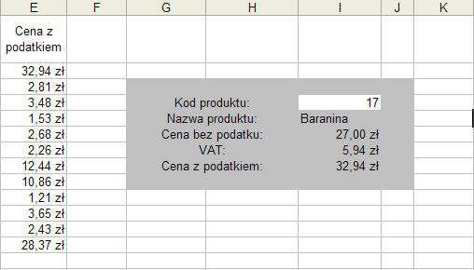

WYSZUKAJ.PIONOWO(odniesienie;tablica;nr_kolumny;kolumna)
odniesienie – to wartość, którą należy znaleźć w pierwszej kolumnie tablicy. Odniesienie może być wartością, odwołaniem albo ciągiem tekstowym.
tablica - to tablica zawierająca informacje, w których należy znaleźć poszukiwaną wartość.
nr_kolumny - to numer kolumny w tablicy, z której pochodzić powinna pasująca wartość.
kolumna - to wartość logiczna określająca, czy funkcja WYSZUKAJ.PIONOWO ma znaleźć dokładne czy też przybliżone dopasowanie. Jeśli argument ten ma wartość PRAWDA bądź został pominięty, zwracane jest przybliżone dopasowanie. Jeśli argument ma wartość FAŁSZ, funkcja wyszuka dopasowanie dokładne.

Zadanie 8
Nazwisko | Imiona | Drugie imię | Zameldowanie | Województwo | FUNKCJE :
stachyra | jerzy grzegorz |  | bogatynia | dolnośląskie
kubów | krzysztof jan |  | lubin | dolnośląskie | Z.WIELKIEJ.LITERY
zembik | wojciech bolesław |  | lubań | dolnośląskie | LITERY.WIELKIE
zubowski | wojciech michał |  | głogów | dolnośląskie
1. Za pomoca odpowiedniego działania rozdzielić imoiona z kolumny B, tak aby każde imię było w innej kolumnie
2. Wykorzystując odpowiednie funkcje zamienić w kolumnach A,B, C i D pierwsze litery, tak aby zaczynały się od dużych
3. W kolumnie E zamienić wszystkie litery na DUŻE
szymański | rafał piotr |  | jelenia góra | dolnośląskie
gęborys | jarosław andrzej |  | kamienna góra | dolnośląskie
król | piotr marek |  | bydgoszcz | kujawsko-pomorskie
kiełpiński | marek jan |  | świecie | kujawsko-pomorskie
warda | maria alina |  | gogółkowo | kujawsko-pomorskie
gawęda | jerzy marek |  | góra | kujawsko-pomorskie
witkowski | marek leon |  | więcbork | kujawsko-pomorskie
sowińska | grażyna maria |  | więcbork | kujawsko-pomorskie
kowalik | jerzy adrian |  | tuchola | kujawsko-pomorskie
rega | tomasz jan |  | bydgoszcz | kujawsko-pomorskie
tułajew | sylwester karol |  | lublin | lubelskie
nowak | marcin andrzej |  | lublin | lubelskie
czerniak | jacek andrzej |  | lublin | lubelskie
mazur | stanisław jan |  | janów lubelski | lubelskie
gąbka | jan konrad |  | lublin | lubelskie
lenart | agnieszka monika |  | kraśnik | lubelskie
rzetelski | piotr sławomir |  | baranów | lubelskie
rodzik | zenon jerzy |  | karczmiska drugie | lubelskie
świętochowski | leszek jan |  | lipniak | lubelskie
tera | monika edyta |  | piotrków trybunalski | łódzkie
skóra | sylwia agnieszka |  | rawa mazowiecka | łódzkie
schreiber | grzegorz zenon |  | bydgoszcz | łódzkie
kłopotowski | konrad marcin |  | kutno | łódzkie
kosiorek | marcin rafał |  | łowicz | łódzkie
rządziński | robert roman |  | lutomiersk | łódzkie
gędek | łukasz andrzej |  | zduńska wola | łódzkie
rozmarynowska | anna maria |  | wieluń | łódzkie
maciaszek | robert tomasz |  | chrzanów | małopolskie
tomiak | krzysztof marek |  | andrychów | małopolskie
ramenda | sebastian robert |  | andrychów | małopolskie
duda | andrzej sebastian |  | kraków | małopolskie
osuch | jacek piotr |  | olkusz | małopolskie
kosior | bolesław henryk |  | kraków | małopolskie
tatara | agata iwona |  | kraków | małopolskie
rylska | barbara natalia |  | warszawa | mazowieckie
polak | katarzyna maria |  | warszawa | mazowieckie
wojdalski | janusz andrzej |  | warszawa | mazowieckie
kwiatkowski | adam mariusz |  | warszawa | mazowieckie
zakrzewska | agnieszka renata |  | stare siołkowice | opolskie
smagoń | janusz marek |  | nysa | opolskie
pokorska-młodzińska | olga marcelina |  | kędzierzyn-koĹşle | opolskie
wrębiak | jerzy piotr |  | brzeg | opolskie
hubicki | grzegorz józef |  | jakubowice | opolskie
wróbel | teresa anna |  | kluczbork | opolskie
osijewska | zofia cecylia |  | gracze | opolskie
chrabąszcz | andrzej rafał |  | czajkowa | podkarpackie
zaborowski | franciszek lucjan |  | stalowa wola | podkarpackie
opaliński | marek miłosz |  | zarębki | podkarpackie
nawrocki | janusz andrzej |  | zarzecze | podkarpackie
jemioło | maciej krzysztof |  | błonie | podkarpackie
gospodarczyk | tadeusz marian |  | tarnobrzeg | podkarpackie
poręba | marek zbigniew |  | zaczernie | podkarpackie
pluta | mirosław stanisław |  | wola baranowska | podkarpackie
deręgowski | marcin piotr |  | rzeszów | podkarpackie
żurek | agnieszka ewa |  | brzeĹşnica | podkarpackie
kropornicki | janusz justyn |  | tarnobrzeg | podkarpackie
fila | robert paweł |  | stalowa wola | podkarpackie
szewczyk | mariusz krzysztof |  | dębica | podkarpackie
karkut | michał jan |  | kolbuszowa górna | podkarpackie
kubas-hul | teresa krystyna |  | lipie | podkarpackie
romaniuk | bogdan piotr |  | lipnica | podkarpackie
piontkowski | dariusz arek |  | białystok | podlaskie
czepe | roman leszek |  | łapy | podlaskie
jaworowski | krzysztof waldemar |  | kadłubówka | podlaskie
bobel | marek robert |  | czartajew | podlaskie
bieniusiewicz | jadwiga iwona |  | sokółka | podlaskie
kilian | jan marcin |  | starogard gdański | pomorskie
urban | zbigniew antoni |  | tczew | pomorskie
śnieg | jerzy paweł |  | kwidzyn | pomorskie
rutkowski | wiesław jan |  | starogard gdański | pomorskie
rusinowicz | tomasz krzysztof |  | kępiny małe | pomorskie
odya | zenon jerzy |  | tczew | pomorskie
dombrowski | bogdan cezary |  | wróblewo | pomorskie
mielewczyk | bożena grażyna |  | przywidz | pomorskie
pawlina | jan miłosz |  | stare pole | pomorskie
cymerys | wojciech konrad |  | postolin | pomorskie
tyburska | iwona joanna |  | sztutowo | pomorskie
cichon | marian Łukasz |  | bąkowo | pomorskie
chmiel | małgorzata ewelina |  | gdańsk | pomorskie
kot | ewa kamila |  | nowy staw | pomorskie
pruś | sylwester zbigniew |  | gdańsk | pomorskie
barzowski | jerzy grzegorz |  | rzepnica | pomorskie
brudny | alfred adam |  | simoradz | śląskie
mróz | krystian jarek |  | skoczów | śląskie
ormaniec | marian albin |  | gilowice | śląskie
szemla | mirosław stanisław |  | rybarzowice | śląskie
kucharczyk | stanisław wojciech |  | łodygowice | śląskie
gazur | jan franciszek |  | koniaków | śląskie
muzoł | małgorzata ewelina |  | sędziszów | świętokrzyskie
nagórny | ryszard lucjan |  | sandomierz | świętokrzyskie
soboń | bogdan marian |  | wyszyna rudzka | świętokrzyskie
kręcka | jolanta agata |  | starachowice | świętokrzyskie
gierada | bogdan kazimierz |  | zamkowa wola | świętokrzyskie
dziubek | grzegorz artur |  | rogienice | świętokrzyskie
kobierski | zdzisław kamil |  | skarżysko-kamienna | świętokrzyskie
stoksik | adam ludwik |  | krzczonów | świętokrzyskie
moskwa | jan andrzej |  | pińczów | świętokrzyskie
skotnicki | michał tomasz |  | szydłów | świętokrzyskie
rybczyk | jolanta halina |  | przededworze | świętokrzyskie
kolarz | jerzy adam |  | bronina | świętokrzyskie
popczyk-fiecek | wanda anna |  | komorniki | świętokrzyskie
masternak | stanisław kazimierz |  | skrzypaczowice | świętokrzyskie
jońca | stanisław szymon |  | osiek | świętokrzyskie
capała | tomasz jarosław |  | starachowice | świętokrzyskie
niżyński | krzysztof andrzej |  | sandomierz | świętokrzyskie
janik | renata urszula |  | zagnańsk | świętokrzyskie
bodzioch | adam andrzej |  | odonów | świętokrzyskie
bryk | józef jacek |  | staszów | świętokrzyskie
jarosz | karolina dominika |  | jędrzejów | świętokrzyskie
jedliński | marek paweł |  | jabłonna | świętokrzyskie
radlak | sławomir piotr |  | ostrowiec świętokrzyski | świętokrzyskie
mik | janusz sylwester |  | suchedniów | świętokrzyskie

Zadanie 9
Sortowanie umożliwia uporządkowanie danych na liście alfabetycznie, numerycznie lub chronologicznie.
Filtrowanie umożliwia szybkie wyszukiwanie i modyfikację podzbioru danych, bez przesuwania lub sortownia.
Zad. 1. W arkuszu „Zadanie 10” dodać kolumnę A. Nazwać ją „Nr” i wypełnić kolejnymi numerami
(1, 2, 3, ....).
Zad.2. Oblicz kolumnę Razem
Zad. 3. Wybierając z menu „Dane” polecenie „Sortuj”, posortuj listę wg kolumny „Razem”.
Zad. 4. Postępując podobnie posortuj listę wg kolumny „Produkt” a następnie „Nazwisko”.
Zad. 5. Przywróć listę do pierwotnego wyglądu sortując wg kolumny „Nr”.
Zad. 6. Wybierając z menu „Dane” polecenie „Filtr” a następnie „Autofiltr”, wyświetl tylko „Drukarki”.
Zad. 7. Wyświetl tylko te produkty, których cena jest większa od 400 zł.
Zad. 8. Używając polecenia „Filtr zaawansowany” z menu „Dane” wyświetl tylko te osoby, które sprzedały więcej niż 10 drukarek.
Zad. 9. Używając polecenia „Filtr zaawansowany” z menu „Dane” wyświetl tylko te osoby, które sprzedały więcej niż 10 drukarek i więcej niż 25 myszek.
Id_prac | Nazwisko | Produkt | Sprzedał szt. | Cena za szt. | Razem
1 | Nowak | Drukarka | 12 | 200.00 zł
2 | Kowalski | Drukarka | 18 | 200.00 zł
3 | Świder | Drukarka | 4 | 200.00 zł
4 | Baran | Drukarka | 7 | 200.00 zł
5 | Janik | Drukarka | 9 | 200.00 zł
1 | Nowak | Mikrofon | 25 | 12.00 zł
2 | Kowalski | Mikrofon | 24 | 12.00 zł
3 | Świder | Mikrofon | 40 | 12.00 zł
4 | Baran | Mikrofon | 10 | 12.00 zł
5 | Janik | Mikrofon | 32 | 12.00 zł
1 | Nowak | Monitor | 10 | 1,293.00 zł
2 | Kowalski | Monitor | 12 | 1,293.00 zł
3 | Świder | Monitor | 30 | 1,293.00 zł
4 | Baran | Monitor | 14 | 1,293.00 zł
5 | Janik | Monitor | 18 | 1,293.00 zł
1 | Nowak | Mysz | 50 | 34.90 zł
2 | Kowalski | Mysz | 35 | 34.90 zł
3 | Świder | Mysz | 30 | 34.90 zł
4 | Baran | Mysz | 16 | 34.90 zł
5 | Janik | Mysz | 25 | 34.90 zł

